Optimization Algorithm
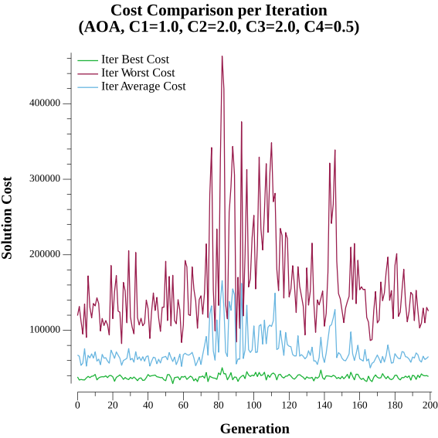
Optimization Algorithm Statistics

Valid Solutions | 3266
Invalid Solutions | 734
Total Solutions | 4000
Unique Solutions | 4000
Jumps | 4
Similarity | 2.18%

